画面イメージ
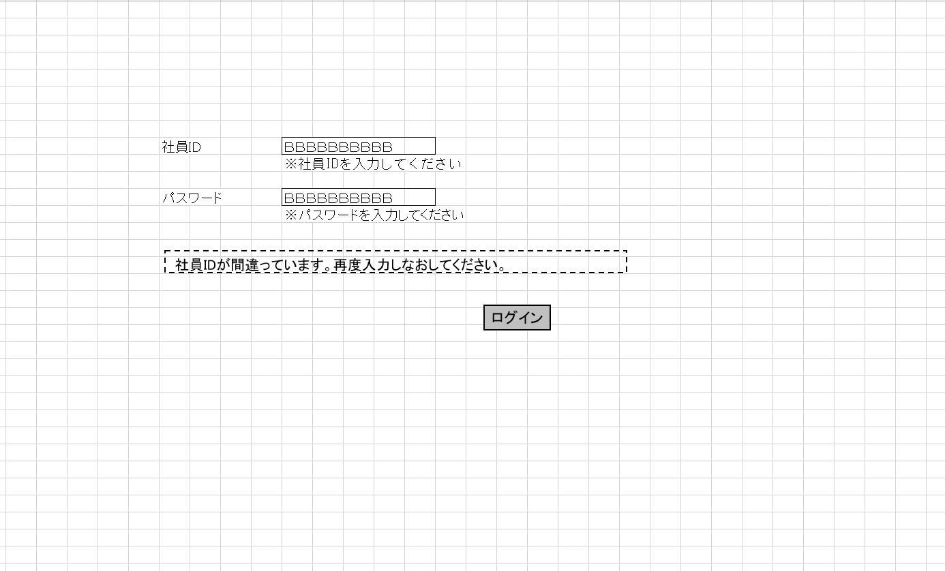
詳細設計書 | 論理名称 | K001 | システムID | KS | 改訂日 | 2023-04-07
 | 物理名称 | ログイン画面 | システム名称 | 倉庫管理システム | 改訂者 | 張秋実

画面イメージ

IO関連
詳細設計書 |  | 論理名称 |  | K001 |  |  | システムID | KS |  | 改訂日 | 2023-04-07
 |  | 物理名称 |  | ログイン画面 |  |  | システム名称 | 倉庫管理システム |  | 改訂者 | 張秋実

I/O関連図

共通Session
ログイン
在庫情報一覧
 |  |  |  |  |  |  |  |  | 社員ID
 |  |  |  |  |  |  |  |  | 社員名
 |  |  |  | ログインボタン |  |  |  |  | 権限CD

パラメータ一覧
No | 論理名称 |  | 物理名称 |  | I/O | 備考
1
2
3
4
5
6
7
8
9
テーブル一覧
No | 論理名称 |  | 物理名称 |  | I/O | 備考
1 | 社員アカウント |  | t_user |  | O
2
3
4
5
6
7
8
9
ファイル一覧
No | 論理名称 |  | 物理名称 |  | I/O | 備考
1
2
3
4
5
6
7
8
9

イベント処理
詳細設計書 |  |  |  |  | 画面ID | K001 | システムID | KS | 改訂日 | 2023-04-07
 |  |  |  |  | 画面名称 | 勤怠実績一覧 | システム名称 | 勤怠管理システム | 改訂者 | 張秋実

1.初期表示処理

 | 1.1.画面制御

 |  | 1.1.1.活性化制御
 |  |  |  | 制御なし

1.3.ログインボタン処理

 | 1.2.1 単項目チェック
 |  | ・ | 社員IDが未入力の場合、
 |  |  | 「社員IDをドを入力してください」が表示
 |  | ・ | パスワードが未入力の場合、
 |  |  | 「パスワードを入力してください」が表示

番号がおかしいです。もう一度確認してください。

 | 1.3.2 社員IDとパスワードを取得

 |  | ・社員情報検索
 |  |  | 抽出項目
 |  |  |  | 社員ID
 |  |  |  | パスワード

 |  |  | テーブル

 |  |  |  | t_user

 |  |  | 抽出条件
 |  |  |  | <where> <if test="社員ID!=null and 社員ID!=''"> 社員ID ＝#{社員ID} </if> AND 削除フラグ＝’0’ </where>

 |  |  | 集約条件
 |  |  |  | なし

 |  |  | ソート順
 |  |  |  | なし

 |  | ①検索結果が0件の場合、
 |  |  | エラーメッセージ「社員IDが間違っています、再度入力しなおしてください。」が表示

 |  | ②検索結果が1件の場合、
 |  |  | ・検索結果のパスワード≠画面の入力パスワードの場合
 |  |  |  | 「パスワードが間違っています、再度入力し直してください」表示
 |  |  | ・上記以外の場合
 |  |  |  | 在庫情報一覧画面へ遷移する。

